Post list(Vui)
ID màn hình |  | Post list | Tên màn hình | Danh sách bài đăng |  | Người tạo | Le Vui |  | Ngày tạo | 30/10/2023

Image màn hình
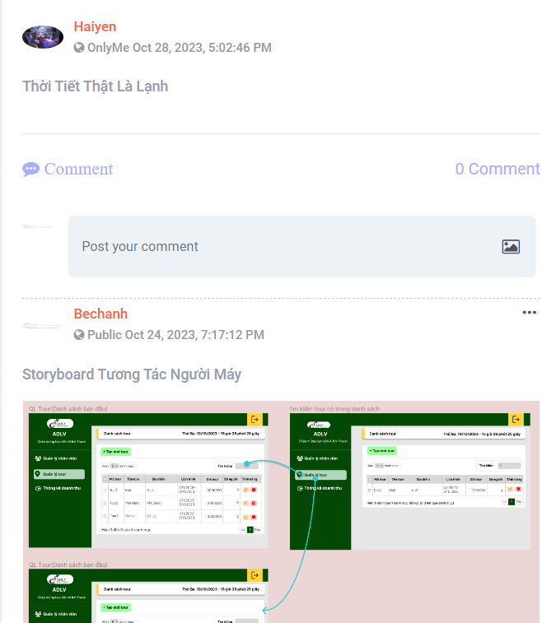

Yêu cầu màn hình
- Hiển thị các bài đăng

Gốc nơi di chuyển đến màn hình này

 | Item không phù hợp, không rõ chức năng/chức năng chưa hoàn thiện

ID | Item | IOE | Required | Min/Max | Type | Data type | Default | Table | column | Note
1 | Hiển thị bài post | O |  |  | lable |  |  |  |  | Khi màn hình không có bài post nào thì màn hình hiển thị màn hình Newsfeed nhưng không có bài post. Màn hình hiển thị tối đa 3 bài post, nếu nhiều hơn thì click vào button thêm sẽ hiển thị thêm bài post. - Nếu <=3 bài sẽ không hiển thị button thêm, nếu nhiều hơn 3 bài post thì sẽ hiển thị button thêm. - Nếu số bài post lớn hơn 3 bài thì khi click vào button thêm sẽ hiển thị thêm 3 bài nữa, nếu số bài còn lại không đủ 3 bài thì sẽ hiển thị hết số bài đó, nếu số bài còn lại lớn hơn 3 bài thì sẽ hiển thị 3 bài và ở cuối trang vẫn có button thêm để click vào sẽ hiển thị thêm được bài post - Mỗi lần click vào button thêm chỉ hiển thị tối đa thêm 3 bài post
2 | Hiển thị thứ tự các bài post | O |  |  | lable |  |  |  |  | - Hiển thị post list theo thứ tự thời gian đăng bài, bài post nào có thời gian đăng bài gần nhất thì sẽ hiển thị lên đầu
3 | Member name đăng bài | E |  |  | button |  |  |  |  | Click hiển thị profile member đăng bài
4 | Chế độ hiển thị bài đăng | O |  |  | lable |  |  | Post | Post_status | Hiển thị chế độ bài đăng:public/only me/ friends
5 | Thời gian đăng bài | O |  |  | Label |  |  | Post | post_published | Hiển thị thời gian post bài Thời hian đăng bài post được hiển thị dưới dạng mm/dd/yyyy, hh:mm AM/PM
6 | Nội dung hiển thị bài đăng | O |  |  | lable |  |  |  |  | Nội dung hiển thị bài đăng có thể là text/ image/ emoji/ cả text, image, emoji
7 | Image | O |  |  | Lable |  |  |  |  | Hiển thị ảnh được post lên Ấn vào ảnh/ click on inmage to see more photos sẽ hiển thị hình ảnh full màn
8 | Hiển thị thứ tự các bài đăng | O |  |  | Label |  |  |  |  | Các bài đăng hiển thị theo thứ tự thời gian. Bài đăng mới hơn thì sẽ hiển thị lên đầu
Edit post
9 | Thay đổi nội dung | I |  |  | text |  |  |  |  | Nội dung bắt buộc nhập - Mong muốn: nội dung không bắt buộc nhập - Thay thế dữ liệu trong DB vào Column post_content của bảng post
10 | Thay đổi emoji | I |  |  |  |  |  |  |  | Thay đổi emoji thì có thể xoá emoji cũ và chọn emoji mới Ở popup emoji hiện chưa có button đóng popup
11 | Thay đổi ảnh | E |  |  | Button |  |  |  |  | - Chỉ post của user đó mới được sửa - Click icon ảnh để chọn/thay đổi ảnh trong post - Thay thế dữ liệu trong DB vào Column image - Ảnh phải đúng định dạng và đúng dung lượng
12 | Thay đổi trạng thái | E |  |  | combobox |  |  |  |  | Thay đổi sang trạng thái Public thì tất cả mọi người đều thấy post đó - Thay đổi sang trạng thái Friend thì chỉ bạn bè của user đó mới xem được post đó - Thay đổi sang trạng thái Only me thì chỉ user đó mới xem được post đó - Thay thế dữ liệu trong DB vào Column post_status của bảng post
13 | Icon xóa ảnh vừa edit | E |  |  | button |  |  |  |  | Tải ảnh muốn edit lên thì hiện icon Xóa. Click thì xóa ảnh vừa tải lên
14 | Save | E |  |  | button |  |  |  |  | Lưu các thông tin vừa thay đổi và thay đổi trong DB Nếu không muốn edit post thì có thể thoát ra nên tạo popup X để đóng popup khi không muốn thay đổi post nữa. Và nếu khi ấn dấu X nên tạo ra một xác nhận là "xác nhận chưa cập nhật post"
Delete
15 | Yes | E |  |  | button |  |  |  |  | - Click để xóa post - Xóa dữ liệu trong DB theo Column post_id của bảng post
16 | Close | E |  |  | button |  |  |  |  | Click để đóng popup Delete post

Friends page(Vui)
ID màn hình |  | Friends Page | Tên màn hình |  | Friend Page | Người tạo |  | Le Vui | Ngày tạo | 45115

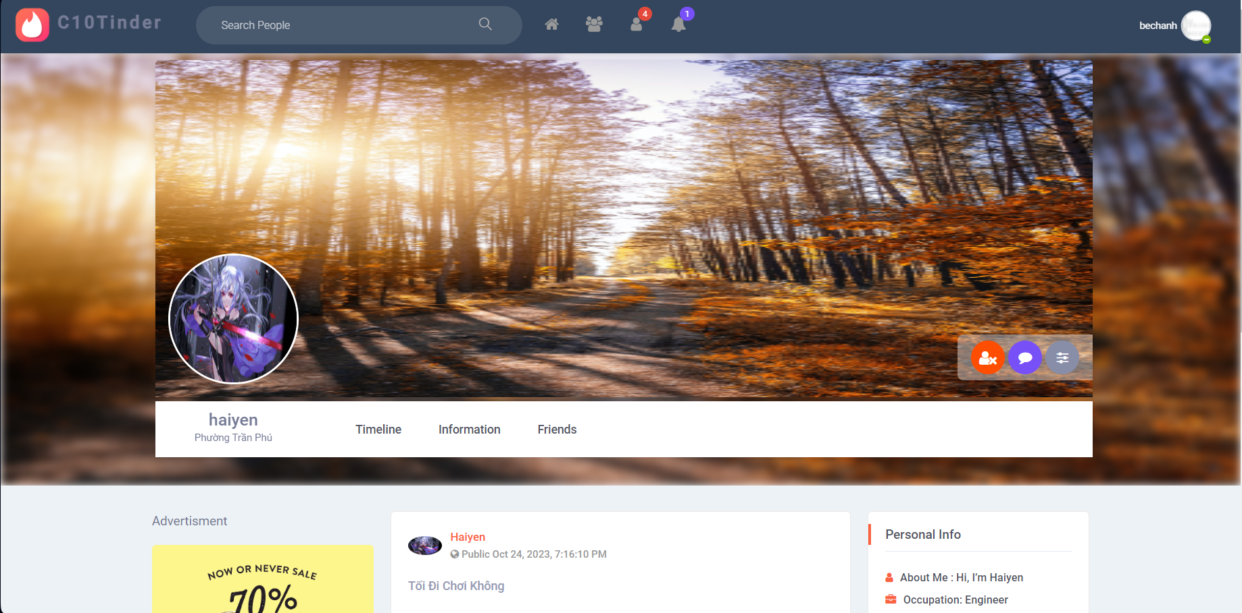
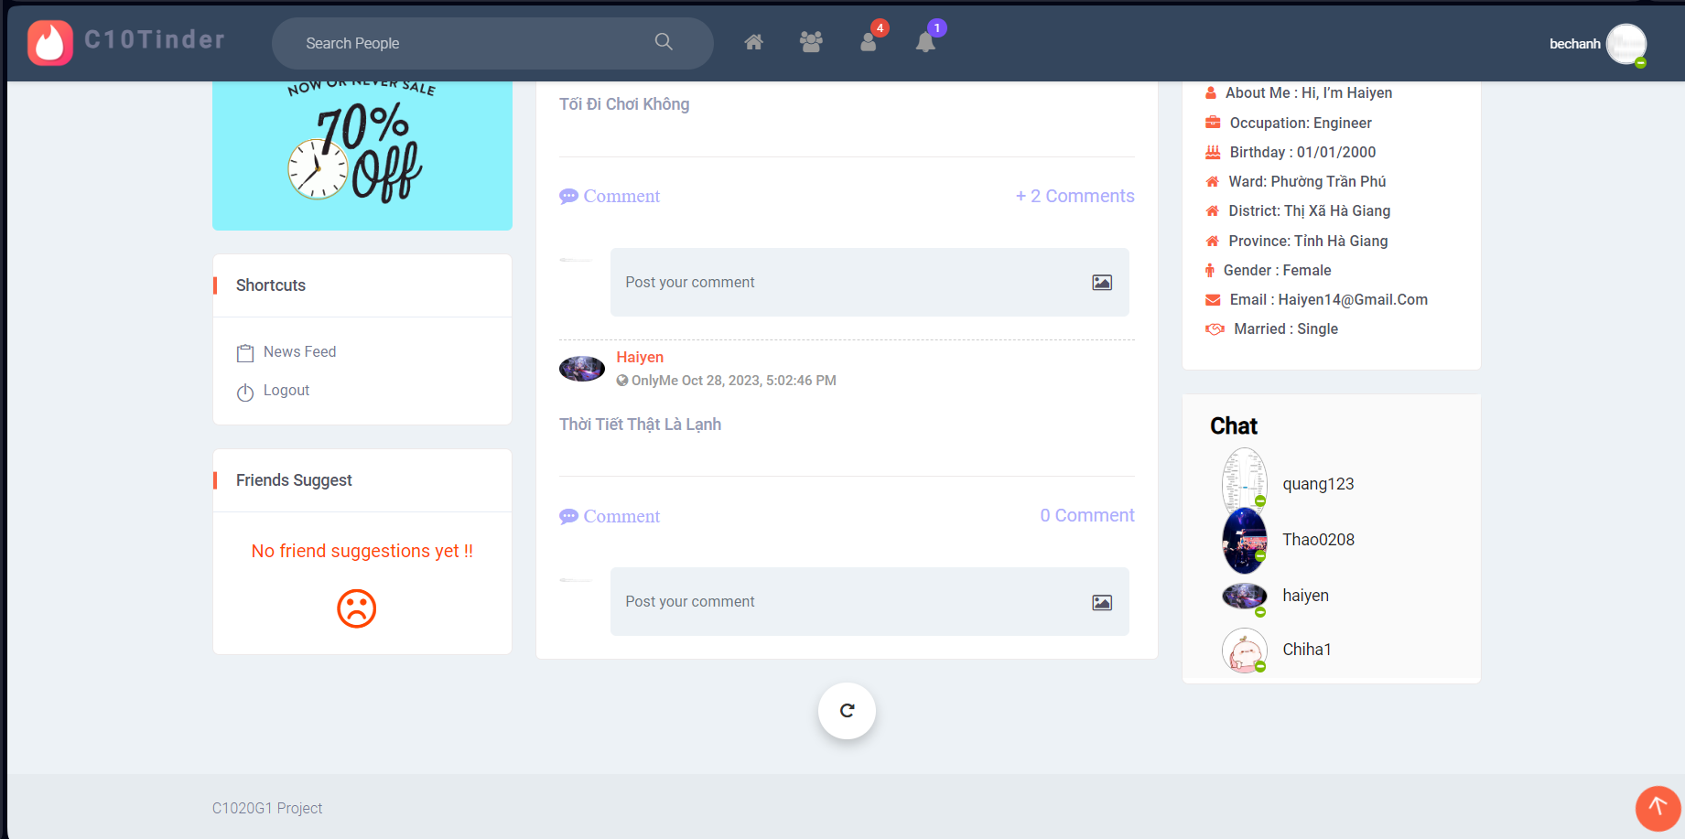
Image màn hình

Yêu cầu màn hình
- Hiển thị đúng thông tin user. - Bình luận được các bài đăng. - Chat được với bạn bè. - Friends suggest với những người mình chưa kết bạn. - Hiển thị post list của user.

Gốc nơi di chuyển đến màn hình này
My page -> Friend -> Friends Page Search username -> Friends Page Postlist/Comment trên New feed -> Friends Page

ID | Item | IOE | Required | Min/Max | Type | Data type | Default | Table | column | Screen transition | Note
1 | Camera background | E |  |  | button |  |  |  |  |  | TBD : Không nên có ở friends page
2 | Image background | O |  |  | image |  |  | social_network.user | user_background |  | Hiển thị đúng ảnh bìa của friend
3 | Camera avatar | E |  |  | button |  |  |  |  |  | TBD : Không nên có ở friends page
4 | Image avatar | O |  |  | image |  |  | social_network.user | user_avatar |  | Hiển thị đúng avatar của friend
5 | Name | O |  |  | label |  |  | social_network.user | username |  | Được lấy dữ liệu trong bảng user
6 | Ward | O |  |  | label |  |  | social_network.user social_network.ward | ward_name |  | Được lấy dữ liệu trong bảng ward
7 | Timeline | E |  |  | link |  |  |  |  | Timeline | Hiển thị đúng màn hình timeline bao gồm advertisment, shortcut, friends suggest, postlist, personal info, chat.
8 | Information | E |  |  | link |  |  | social_network.user social_network.ward social_network.district social_network.province | username occupation birthday ward_name district_name province_name gender email married | Information | Hiển thị toàn bộ thông tin được lấy ra từ bảng user gồm : about me, occupation, birthday, ward, district, province, gender, email, married.
9 | Friends | E |  |  | link |  |  | social_network.friends social_netword.user |  | list friend | Mở ra toàn bộ bạn bè -Tìm kiếm tên theo like. - Hiển thị mặc định 4 users trên 1 hàng. - Hiển thị đúng background,avatar, address, job, gender, birthday, marriage của từng user. - Hiển thị button view more để hiển thị toàn bộ danh sách bạn bè xếp từ trái qua phải,từ trên xuống dưới theo bố cục alphabet. - Khi click vào username sẽ chuyển sang trang page của users đó. - Trường hợp không có bạn bè sẽ hiển thị message :"Currently there are no friends !!".
 | Search friend | I |  |  | textbox | varchar |  | social_network.user social_network.friends | user_id friend_id username |  | Cho phép tìm kiếm friend của account bằng username. Placeholder: "Search Friend"
 | Icon search | O |  |  | button |  |  |  |  |  | Hiển thị kết quả tìm kiếm
 | View more | O |  |  | button |  |  |  |  |  | - Hiển thị khi chưa view hết friend - Click: view thêm một dòng profile (tối đa 4 profile) - Ngưng hiển thị khi đã view hết friend
10 | Unfriend | E |  |  | button |  |  |  |  |  | - Mở ra pop-up UNFFRIEND: "Are you sure want to delete this request? Warning: Can not undo" - Cho phép hủy kết bạn hoặc không.
11 | Icon X | E |  |  | buton |  |  |  |  |  | Tắt pop-up,không thực hiện xóa bạn bè
12 | Icon cancel | E |  |  | button |  |  |  |  |  | Tắt pop-up,không thực hiện xóa bạn bè
13 | Icon detele | EI |  |  | button |  |  | social_network.friends | friend_id |  | Tắt pop-up, thực hiện xóa bạn bè . - User được xóa khỏi danh sách bạn bè và lưu trong DB. - Sau khi xóa thành công button unfriend chuyển sang thành add friend.
14 | Send message | E |  |  | button |  |  |  |  |  | Mở ra khung chat -Hover hiển thị "send message".
15 | Edit profile image | E |  |  | button |  |  |  |  |  | TBD : Không nên có ở friengs page
16 | Advertisment | E |  |  | link |  |  |  |  |  | Chuyển đến màn hình quảng cáo.
17 | Personal Info | O |  |  | label |  |  | social_network.user social_network.ward social_network.district social_network.province | username occupation birthday ward_name district_name province_name gender email married |  | Hiển thị toàn bộ thông tin được lấy ra từ bảng user gồm : about me, occupation, birthday, ward, district, province, gender, email, married.
18 | Shortcuts News Feed | E |  |  | link |  |  |  |  | News feed | Quay trở về màn hình News Feed
19 | Shortcuts Log out | E |  |  | link |  |  |  |  | Login | Quay trở về màn hình Login
20 | Chat | O |  |  | label |  |  |  |  |  | Refer màn hình Chat
21 | Friends suggest | O |  |  | label |  |  |  |  |  | Refer màn hình Friends suggest
22 | Scroll back to top | E |  |  | icon |  |  |  |  |  | - Hiển thị khi header của user bị khuất - Khi click cuộn lên đầu trang - Ngưng hiển thị khi header không bị khuất
23 | Post list |  |  |  |  |  |  |  |  |  | Refer màn hình Post list
24 | Hearder |  |  |  |  |  |  |  |  |  | Refer màn hình Hearder

